SQL
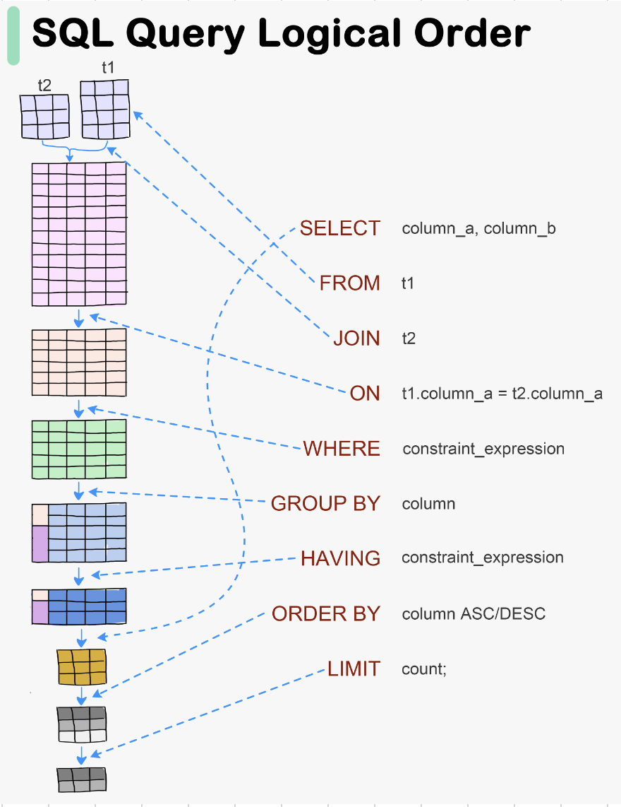
😊 Welcome!! 欢迎来到SQ课程！

👩‍🏫 About me: May （周 晓婷）
- 9年软件开发经验，擅长数据库、Python、AI
- 曾在中日美3地工作，教学经验丰富
- 目前参与认知科学AI研究
- ClimbAI Lab 讲师

🧑 How about you?
- 你有没有接触过SQL或数据库？
- 其他编程语言，工具的使用？

技术用语确认/SQL Key words
中文术语 | 英文术语 | 简要解释（中英）
数据 | Data | 存储的信息；Data represents stored information.
数据库 | Database | 存放数据的容器；A structured collection of data.
表 | Table | 数据按行列结构组织的单位；Data is stored in tables (rows & columns).
字段（列） | Field / Column | 表中的一个列；A single column in a table.
记录（行） | Record / Row | 表中的一行；A single row of data in a table.
主键 | Primary Key | 唯一标识一条记录的字段；A field that uniquely identifies a record.
外键 | Foreign Key | 关联其他表的字段；A field that links to another table’s primary key.
增 | INSERT | 添加新数据；To add new records to a table.
删 | DELETE | 删除数据；To remove data from a table.
改 | UPDATE | 修改已有数据；To modify existing data.
查 | SELECT | 查询数据；To retrieve data from a table.
条件查询 | WHERE clause | 加上条件筛选；Filter query results.
排序 | ORDER BY | 对结果排序；Sort the result set.
分组 | GROUP BY | 对数据进行分组统计；Group rows sharing a property.
聚合函数 | Aggregate Function | 如 COUNT, SUM 等，用于统计；Functions like COUNT, SUM, etc.
内连接 | INNER JOIN | 返回两个表中匹配的记录；Returns matching records from two tables.
左连接 | LEFT JOIN | 返回左表所有记录及匹配的右表记录；All records from left table + matches.
子查询 | Subquery | 查询中嵌套的查询；A query inside another query.
别名 | Alias (AS) | 给字段或表起临时名；Rename fields or tables temporarily.
空值 | NULL | 表示没有数据；Represents missing or unknown data.
去重 | DISTINCT | 去除重复值；Remove duplicate records.
通配符 | Wildcard (% / _) | 模糊匹配；Used in LIKE for fuzzy match.
模式匹配 | LIKE | 模糊条件查询；Used for pattern matching.
创建数据库 | CREATE DATABASE | 创建新数据库；Command to create a new database.
创建表 | CREATE TABLE | 创建新表；Command to create a new table.
删除表 | DROP TABLE | 删除整张表；Delete an entire table.
修改表结构 | ALTER TABLE | 增加/修改/删除字段；Change table schema.

Part 1: SQL 简介与语法规则 |  | 📝 语法/Grammar

✅ 什么是 SQL（Structured Query Language）？
- SQL 是用来操作数据库（Database）的语言
- 用于查询（SELECT）、新增（INSERT）、修改（UPDATE）、删除（DELETE）等
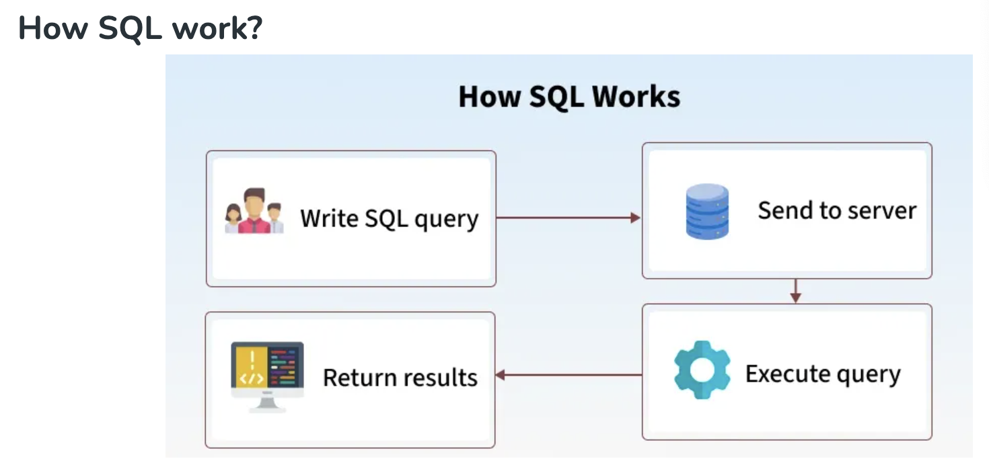
✅ 常用 SQL 子句（Clause）：
- SELECT | 选择哪些字段
- FROM | 从哪个表中获取数据
- JOIN | 和另外一张表关联
- ON | 关联条件
- WHERE | 查询条件
- GROUP BY | 对列分组
- HAVING | 分组后的条件
- ORDER BY | 排序
- LIMIT | 限制返回件数

Database
关系型数据库（Relational Database，简称 RDB）是一种使用表格（tables）结构来存储和管理数据的数据库系统。它的核心概念包括：

🧩 基本组成
 | 概念
 | 表（Table）
 | 行（Row）
 | 列（Column）
 | 主键（Primary Key）
 | 外键（Foreign Key）

🔗 表之间的关系类型
 | 关系类型
 | 一对一（1:1）
 | 一对多（1:N）
 | 多对多（M:N）

🧠 特点
 | 结构化查询语言（SQL）：用来操作数据，如 SELECT, INSERT, UPDATE, DELETE

 | 数据完整性约束：如主键、外键、唯一、非空等

 | 事务支持：支持原子性、一致性、隔离性、持久性（ACID）

🛠️ 常见关系型数据库管理系统（RDBMS）

 | 系统名称 | 说明 | 特点
 | MySQL | 类似于 Excel 的一张表，每一行是记录，每一列是字段 | 开源、轻量、常用于 Web 应用
 | PostgreSQL | 表中的一条数据记录 | 开源、功能强大、支持复杂查询与扩展
 | SQLite | 表中的字段名，每列定义一个数据类型 | 零配置、嵌入式、小型项目理想选择
 | Microsoft SQL Server | 唯一标识一行数据的字段 | 微软出品，常用于企业场景
 | Oracle | 指向其他表主键，用于建立表之间的关系 | 商业数据库中的旗舰产品，强大的性能与安全性支持

🌟 示例表关系（以学生选课为例）

 | departments (系部表) | 关系类型 | 描述
 | ↳ department_id (PK) | 学生 - 系部 | 每位学生属于一个系部（多对一）
 | ↳ department_name | 课程 - 教师 | 每门课程由一位教师教授（多对一）
 |  | 课程 - 系部 | 每门课程属于一个系部（多对一）
 | courses (课程表) | 学生 - 课程 | 多对多，通过 enrollments 选课关系表完成连接
 | ↳ course_id (PK) | 学生 - 成绩 | enrollments 表记录学生在每门课程中的得分情况
 | ↳ teacher_id (FK)
 | ↳ department_id (FK)
 |  | ER 图 （Entity-Relationship Model，实体关系模型）
 | teachers (教师表)
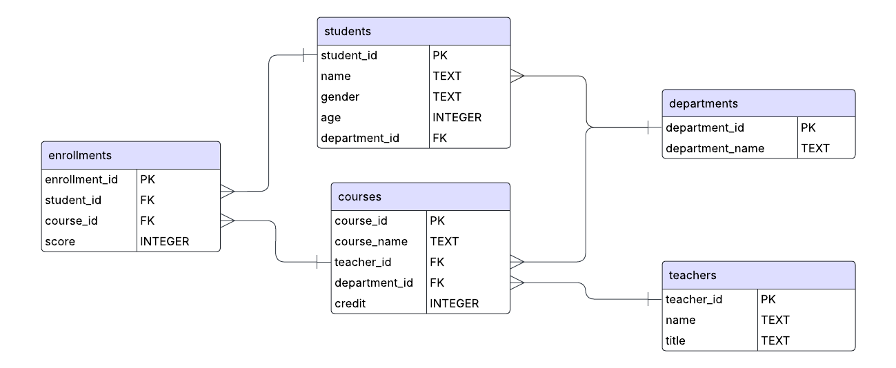
 | ↳ teacher_id (PK)

 | enrollments (选课表)
 | ↳ enrollment_id (PK)
 | ↳score
 | ↳ student_id (FK)
 | ↳ course_id (FK)

 | students (学生表)
 | ↳ student_id (PK)
 | ↳ name
 | ↳ age
 | ↳ gender
 | ↳ department_id (FK) → departments.department_id

Env_setup
💻 SQLite SQL 开发环境搭建与入门操作指南
Setup Guide for SQL Development Environment using SQLiteStudio

🧩 1. 下载并安装 SQLiteStudio

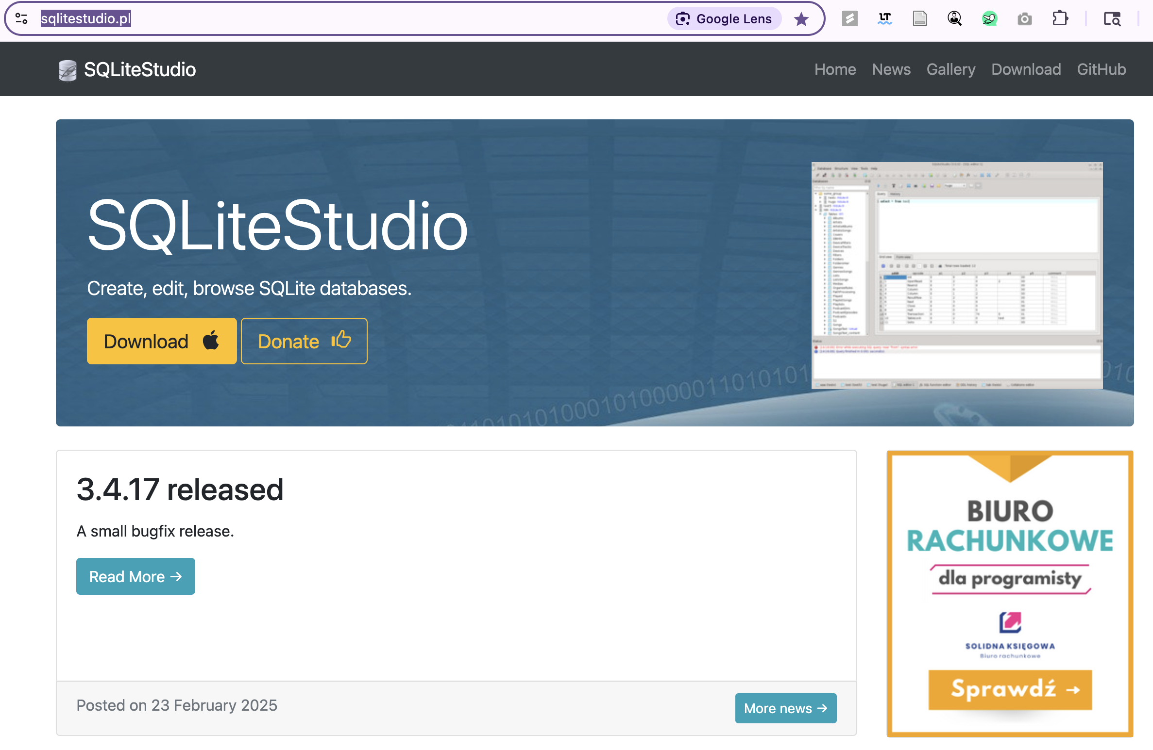
Download SQLiteStudio

打开官方网站：https://sqlitestudio.pl
选择适合自己电脑型号的版本下载，此处为Mac OS
点击导航栏中的 “Download”

选择与你系统匹配的版本：

Windows: .zip 文件

macOS: .dmg 或 .app

Linux: .tar.gz

解压或安装后，运行 SQLiteStudio

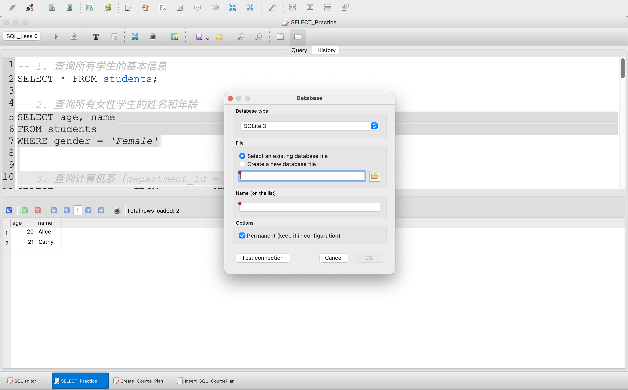
🏗️ 2. 创建数据库
1. 点击添加数据库按钮
2. 填写数据库信息，数据库名称随便起一个有意义的名称

Create Database

打开软件后点击左上角菜单栏的

Database > Add a database

点击“…”浏览文件系统，选择保存数据库的位置和命名（如：student_system.db）

点击“OK”完成数据库创建

（在主界面左侧可以看到刚建的数据库）

🧱 3. 创建数据表

Create Tables，Insert Data

有两种方法：

方法一：使用 SQL 脚本 | 这里我们推荐第一种，把目录下面Create_Table和Insert_Data文档里的脚本复制粘贴到SQL编辑器中。

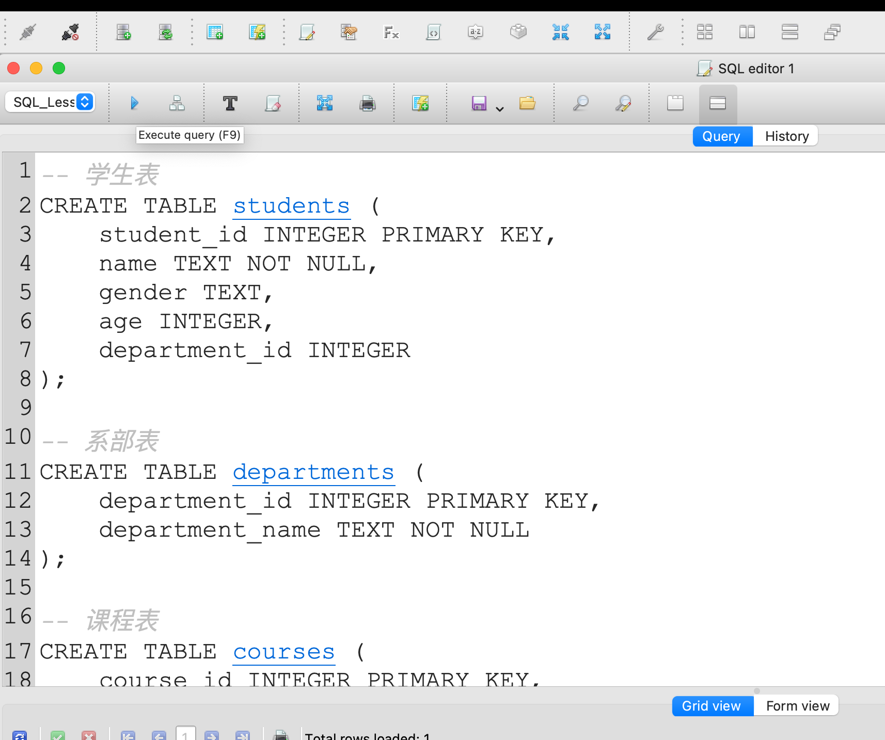
点击 Tools > Open SQL editor

1. 复制粘贴创建表的脚本到SQL编辑器中
2. 点击按钮，执行脚本
输入或粘贴以下建表语句（示例）：
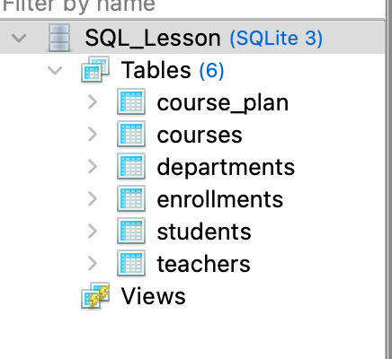
-- 学生表
CREATE TABLE students (
student_id INTEGER PRIMARY KEY,
name TEXT NOT NULL,
gender TEXT,
age INTEGER,
如果在左边数据库（DB）菜单的Tables下面看到创建的表名，代表创建成功！
department_id INTEGER
);

点击上方“Execute the SQL statement”按钮 ▶️ 或按 F9 运行

方法二：图形界面创建

右键数据库 > Create table

在弹出窗口中添加字段、设置主键等

点击 OK 保存

🧾 4. 执行 SQL 脚本

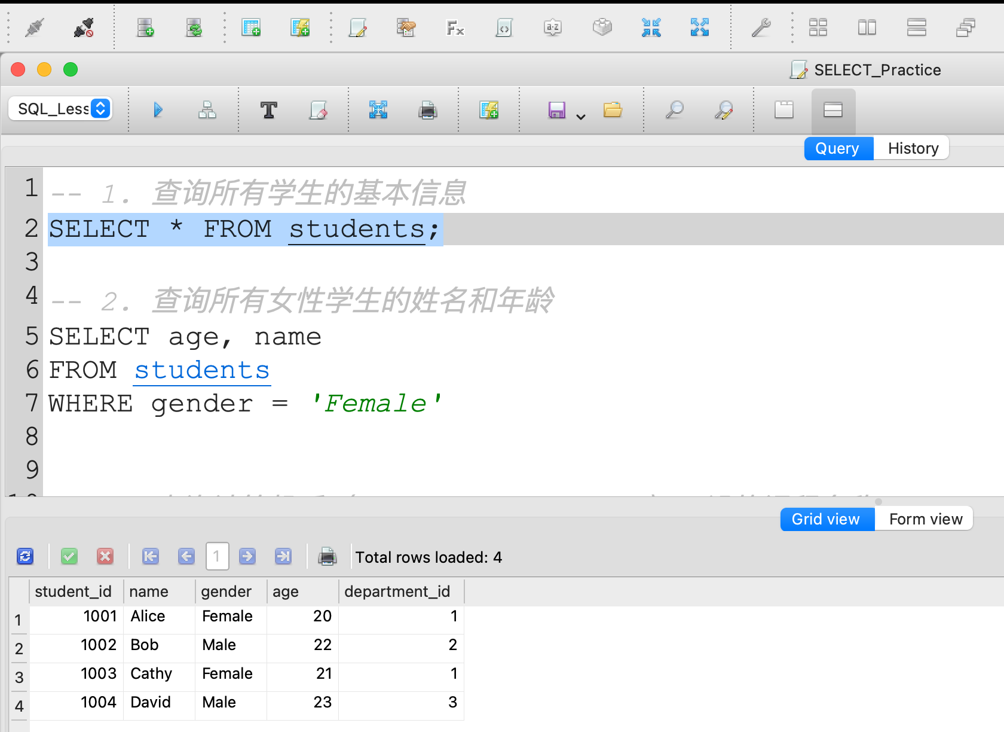
②
SQL Script Execute

打开 SQL 编辑器：Tools > Open SQL editor

①
粘贴完整 SQL 脚本（如建表、插入数据、查询）

点击“Execute”运行脚本
1. 复制粘贴，选中SELECT * FROM students；代码
2. 点击按钮，执行脚本
3. 表里的数据信息在下面成功显示，恭喜你完成了环境安装！！
在下方结果窗口中查看执行结果或错误信息

建议执行以下脚本测试：

③
-- 插入示例数据
INSERT INTO students VALUES (1001, 'Alice', 'Female', 20, 1);
SELECT * FROM students;

